Sheet1
 | Hz | DC | DM | DR | FFR
-0.5 | 49.5 | 100% | 100% | 100% | 100%
-0.2 | 49.8 | 5% | 100% | 100%
-0.1 | 49.9 |  | 5% | 100%
-0.015 | 49.985 | 0 | 0 | 0 | 0
0.015 | 50.015 | 0 | 0 | 0 | 0
0.1 | 50.1 |  | -5% | -100%
0.2 | 50.2 | -5% | -100% | -100%
0.5 | 50.5 | -100% | -100% | -100% | -100%

 | Hz | DM
 | 49.5 | 100%
 | 49.8 | 100%
 | 49.9 | 5%
 | 49.985 | 0
 | 50.015 | 0
 | 50.1 | -5%
 | 50.2 | -100%
 | 50.5 | -100%

 | Hz | DR
 | 49.5 | 100%
 | 49.9 | 100%
 | 49.985 | 0
 | 50.015 | 0
 | 50.1 | -100%
 | 50.5 | -100%

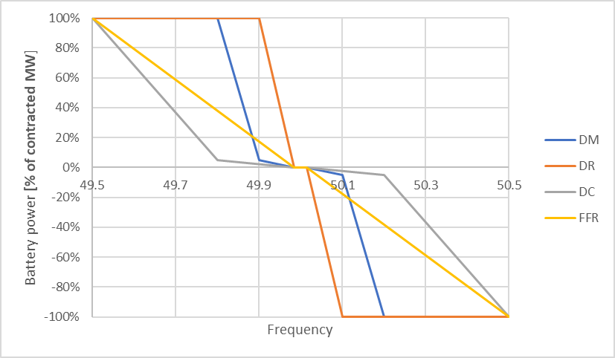
 | Hz | DC
 | 49.5 | 100%
 | 49.8 | 5%
 | 49.985 | 0
 | 50.015 | 0
 | 50.2 | -5%
 | 50.5 | -100%

 | FFR | FFR
 | 49.5 | 100%
 | 49.985 | 0
 | 50.015 | 0
 | 50.5 | -100%

